Make an API call
 | Make an API call: access an API from PHP

RANDOM USER GENERATOR

 | Lấy thông tin random user trên web
 | https://randomuser.me/
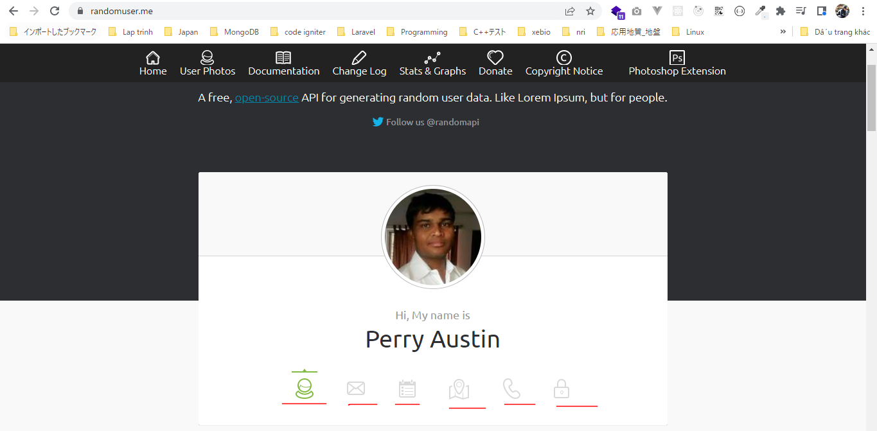

 | Lấy thông tin random user bằng api endpoint
 | https://randomuser.me/api
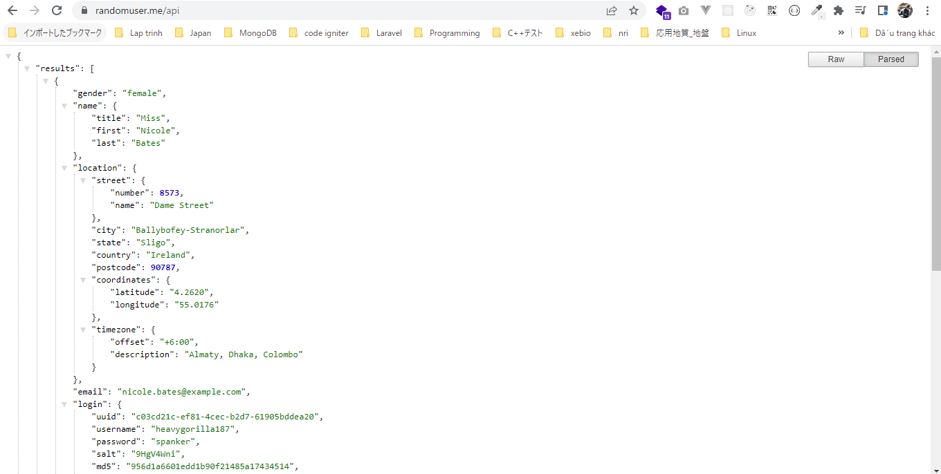

file_get_contents
 | Đọc toàn bộ nội dung của trang web

構成
 | rest-api-php
 |  | 1.api-basics
 |  |  | 1.make-an-api-call
 |  |  |  | index.php | → | code

rest-api-php\1.api-basics\1.make-an-api-call\index.php
 | <?php

 | $response = file_get_contents("https://randomuser.me/api");

 | echo $response;

Check browser

Use API data in a web app
 | Use API data in a web application
 | Dùng api agify để dự đoán tuổi dựa vào tên

Predict the age of a name
https://agify.io/

 | https://api.agify.io/?name=michael
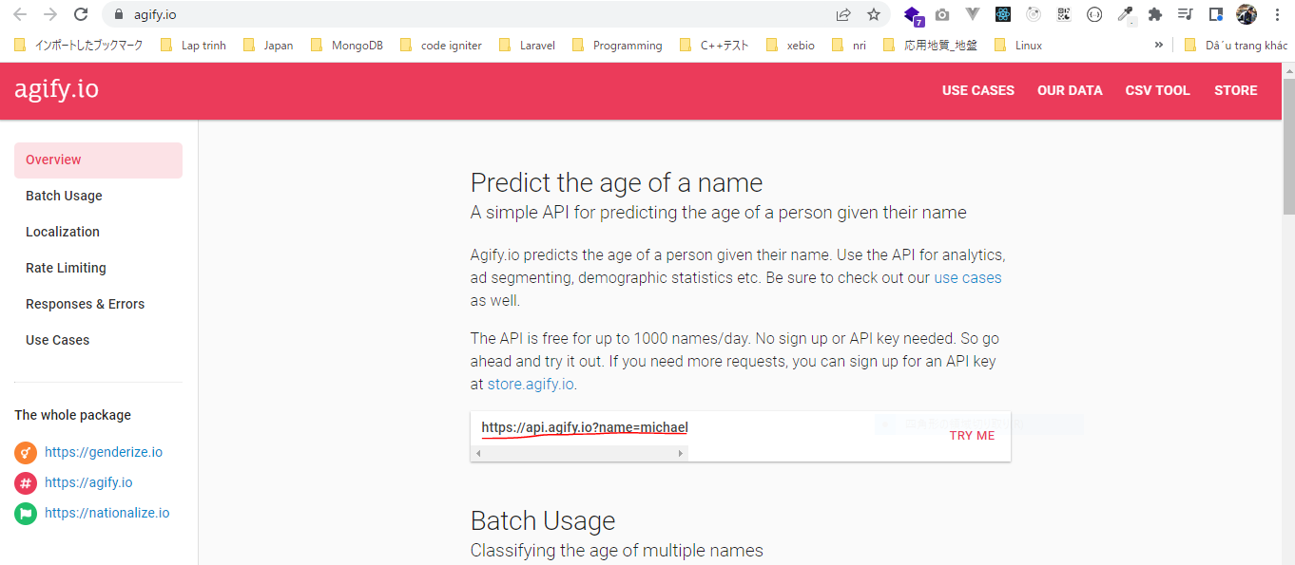

構成
 | rest-api-php
 |  | 1.api-basics
 |  |  | 1.make-an-api-call
 |  |  | 2.decode-api-results
 |  |  | 3.use-api-data-in-a-web-application
 |  |  |  | index.php | → | code

rest-api-php\1.api-basics\3.use-api-data-in-a-web-application\index.php
 | <?php

 | if (!empty($_GET["name"])) {

 | $response = file_get_contents("https://api.agify.io?name={$_GET['name']}");

 | $data = json_decode($response, true);

 | $age = $data["age"]; |  |  |  |  |  | → | Lấy tuổi từ kết quả api agify trả về
 | }

 | ?>
 | <!DOCTYPE html>
 | <html>

 | <head>
 | <title>Example</title>
 | </head>

 | <body>

 | <?php if (isset($age)) : ?> |  |  |  |  |  | → | Có tuổi từ api trả về thì in ra màn hình

 | Age: <?= $age ?>

 | <?php endif; ?>

 | <form>

 | <label for="name">Name</label>
 | <input name="name" id="name"> |  |  |  |  |  | → | Nhập tên

 | <button>Guess age</button>
 | </form>

 | </body>

 | </html>

Check browser
 | Nhập tên là Dave để tìm kiếm

